共通デザイン
▼概要

 | ・表示文字について
 |  | 共通フォント：YujiBoku-Regular(GoogleFonts)
 |  | URL: https://fonts.google.com/specimen/Yuji+Boku?subset=japanese#standard-styles

 | ・画面背景画像
 |  | ・画像URL: https://i.gyazo.com/89fcd16e0491ae08b4d311638ba87f77.jpg

 |  | ・タイトル背景画像は以下使用する

 |  | ・タイトル背景以外はタイトル背景に白をかぶせた以下を使用する（文字が見にくいため）

 |  |  |  | ※タイトル背景画像と別で素材を用意する。
 |  |  |  | ※タイトル背景画像に透明度60でかぶせて素材を作る。

 | ・ボタン効果
 |  | 以下のように、共通でボタンを制御する。（非活性は使用せず、使用しないボタンは非表示にする）
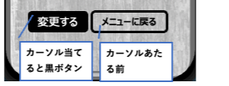

 | ・ダイアログ
 |  | 編集時に画面遷移するボタンを押下した際
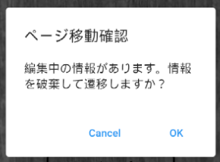

 |  | アクション定義
 |  | No | 項目名 |  | 操作 | アクション
 |  | 1 | Cancel |  | ボタン押下時 | ダイアログを閉じる
 |  | 2 | OK |  | ボタン押下時 | 編集中の情報を破棄して、画面へ遷移する

